対応表
【注意事項】 対応が記載されていても、取り組み内容によっては該当しないこともあります。また、例示されていない取り組みもSDGsに貢献している可能性があります。 自社の取り組みがSDGsに貢献しているかどうかについて、必ずターゲットや指標で確認してください。
環境関連の取り組み | 取り組み内容 | 対応する可能性があるSDGｓのゴール | 対応する可能性があるSDGsのターゲット |  | 解説 | 全印工連CSR認定有効性 評価項目 | 有効性評価項目
 | ＧＰ認定を取得している。 | 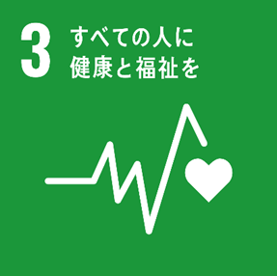 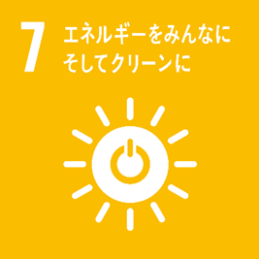 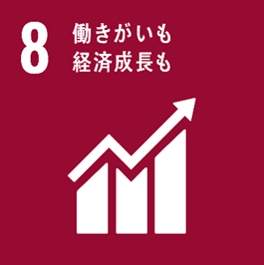 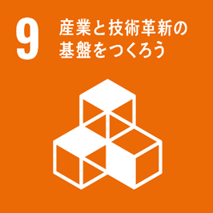 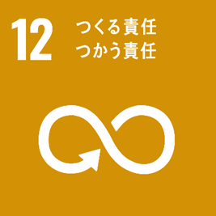 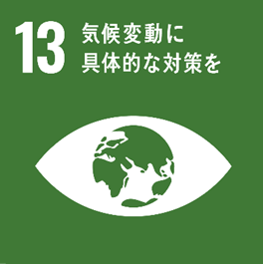 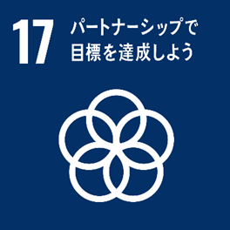 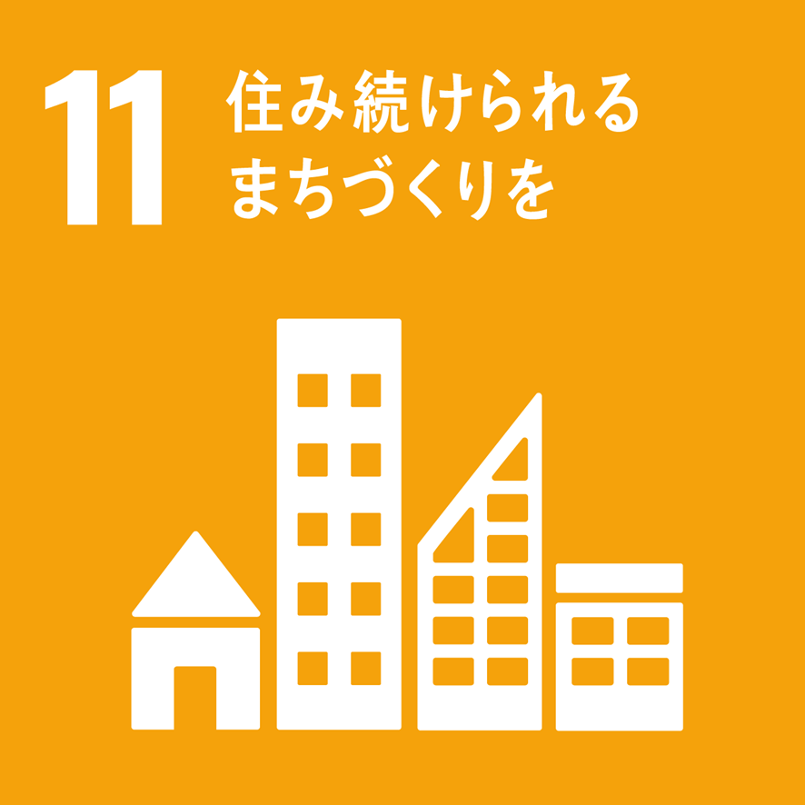 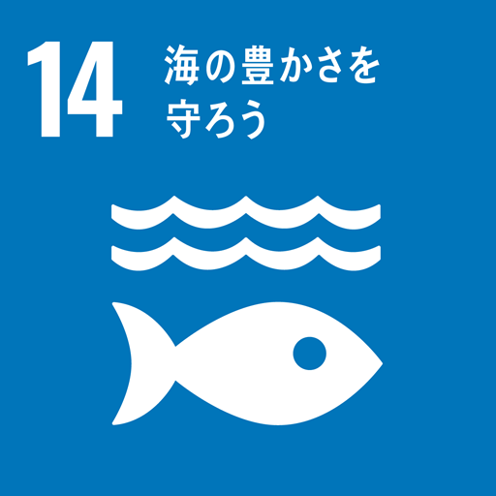 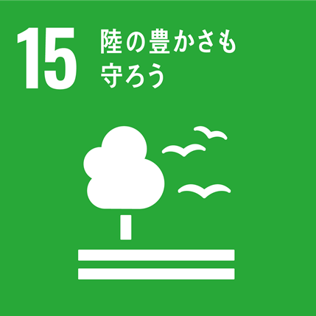 | 3.9 | 2030年までに、有害化学物質、ならびに大気、水質及び土壌の汚染による死亡及び疾病の件数を大幅に減少させる。 | GPでは、VOC抑制が求められている。 | (2.1) | ＧＰ認定を取得している。
 |  |  | 7.3 | 2030年までに、世界全体のエネルギー効率の改善率を倍増させる。 | GPでは、省エネが求められている。
 |  |  | 8.4 | 2030年までに、世界の消費と生産における資源効率を漸進的に改善させ、先進国主導の下、持続可能な消費と生産に関する10年計画枠組みに従い、経済成長と環境悪化の分断を図る。 | GPは、省資源・省エネ・VOC抑制などを包括的に求めている。
 |  |  | 8.8 | 移住労働者、特に女性の移住労働者や不安定な雇用状態にある労働者など、すべての労働者の権利を保護し、安全・安心な労働環境を促進する。 | VOC抑制などによる安心・安全な職場が実現される。
 |  |  | 9.4 | 2030年までに、資源利用効率の向上とクリーン技術及び環境に配慮した技術・産業プロセスの導入拡大を通じたインフラ改良や産業改善により、持続可能性を向上させる。すべての国々は各国の能力に応じた取組を行う。 | GPによって、印刷業界の省資源や省エネが実現される。
 |  |  | 11.6 | 2030年までに、大気の質及び一般並びにその他の廃棄物の管理に特別な注意を払うことによるものを含め、都市の一人当たりの環境上の悪影響を軽減する。 | VOC抑制やリサイクル、再生紙使用などにより、都市の環境悪化を低減させている。
 |  |  | 12.2 | 2030年までに天然資源の持続可能な管理及び効率的な利用を達成する。 | GPでは、省エネや省資源、再生循環資源利用が求められている。
 |  |  | 12.4 | 2020年までに、合意された国際的な枠組みに従い、製品ライフサイクルを通じ、環境上適正な化学物質やすべての廃棄物の管理を実現し、人の健康や環境への悪影響を最小化するため、化学物質や廃棄物の大気、水、土壌への放出を大幅に削減する。 | GPでは、VOCの管理と抑制を求めており、その放出を抑えることになる。
 |  |  | 12.5 | 2030年までに、廃棄物の発生防止、削減、再生利用及び再利用により、廃棄物の発生を大幅に削減する。 | リサイクルや省資源によって廃棄物削減につながっている。
 |  |  | 12.6 | 特に大企業や多国籍企業などの企業に対し、持続可能な取り組みを導入し、持続可能性に関する情報を定期報告に盛り込むよう奨励する。 | GPは環境情報の公開を求めている。
 |  |  | 13.3 | 気候変動の緩和、適応、影響軽減及び早期警戒に関する教育、啓発、人的能力及び制度機能を改善する。 | GPは、気候変動の緩和を促す制度要件である。
 |  |  | 14.1 | 2025年までに、海洋ごみや富栄養化を含む、特に陸上活動による汚染など、あらゆる種類の海洋汚染を防止し、大幅に削減する。 | GPには、梱包材やパレットの削減など、プラごみの削減につながる要求事項がある。
 |  |  | 14.3 | あらゆるレベルでの科学的協力の促進などを通じて、海洋酸性化の影響を最小限化し、対処する。 | GPは、アイドリングストップや低公害車の導入、最大積載量遵守を求めている。
 |  |  | 15.1 | 2020年までに、国際協定の下での義務に則って、森林、湿地、山地及び乾燥地をはじめとする陸域生態系と内陸淡水生態系及びそれらのサービスの保全、回復及び持続可能な利用を確保する。 | GPは、再生紙使用や損紙の古紙へのリサイクルなどを求めており、森林の保全や回復につながる。
 |  |  | 15.2 | 2020年までに、あらゆる種類の森林の持続可能な経営の実施を促進し、森林減少を阻止し、劣化した森林を回復し、世界全体で新規植林及び再植林を大幅に増加させる。 | GPは、再生紙使用や損紙の腰へのリサイクルなどを求めており、森林の保全や回復につながる。
 |  |  | 15.5 | 自然生息地の劣化を抑制し、生物多様性の損失を阻止し、2020年までに絶滅危惧種を保護し、また絶滅防止するための緊急かつ意味のある対策を講じる。 | VOCやCO2、Nox、Soxの排出抑制や森林の保全につながる取り組みによって生物多様性維持に貢献する。
 |  |  | 17.17 | さまざまなパートナーシップの経験や資源戦略を基にした、効果的な公的、官民、市民社会のパートナーシップを奨励・推進する。 | GPは、環境への取り組みを促す業界内の連携によって成立する制度といえる。
 | FSC認証紙を使っている。 | 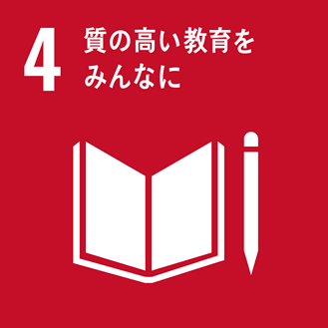 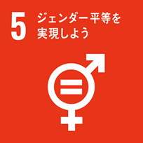 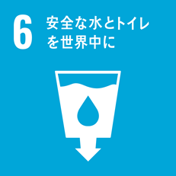 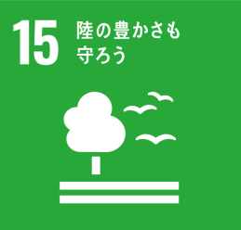 | 4.3 | 2030年までに、すべての人々が男女の区別なく、手の届く質の高い技術教育・職業教育及び大学を含む高等教育への平等なアクセスを得られるようにする。 | FSC基準4.3「地域の人々に雇用や教育訓練などの機会を提供している」 2.5「労働者に必要な教育や訓練を行っている」 | (2.2) | ＧＰ認定以外の印刷業向けの認証や認定を取得している。
 |  |  | 4.4 | 2030年までに、技術的・職業的スキルなど、雇用、働きがいのある人間らしい仕事及び起業に必要な技能を備えた若者と成人の割合を大幅に増加させる。 | FSC基準4.3「地域の人々に雇用や教育訓練などの機会を提供している」 2.5「労働者に必要な教育や訓練を行っている」
 |  |  | 4.5 | 2030年までに、教育におけるジェンダー格差を無くし、障害者、先住民及び脆弱な立場にある子どもなど、脆弱層があらゆるレベルの教育や職業訓練に平等にアクセスできるようにする。 | FSC基準4.3「地域の人々に雇用や教育訓練などの機会を提供している」 2.5「労働者に必要な教育や訓練を行っている」
 |  |  | 5.1 | あらゆる場所におけるすべての女性及び女児に対するあらゆる形態の差別を撤廃する。 | FSC基準2.2「男女を平等に扱っている」
 |  |  | 6.6 | 2020年までに、山地、森林、湿地、河川、帯水層、湖沼を含む水に関連する生態系の保護・回復を行う。 | FSC基準6.7「水資源を保護している」
 |  |  | 8.1 | 各国の状況に応じて、一人当たり経済成長率を持続させる。特に後発開発途上国は少なくとも年率7%の成長率を保つ。 | FSC基準4.4「地域の発展に貢献している」 5.4「地元での加工に努めている」 5.5「長期的に採算のとれる経営を行っている」
 |  |  | 8.5 | 2030年までに、若者や障害者を含むすべての男性及び女性の、完全かつ生産的な雇用及び働きがいのある人間らしい仕事、ならびに同一労働同一賃金を達成する。 | FSC基準2.1「国際的に認められた労働者の基本的な権利を守っている」 2.4「最低賃金を満たしている」
 |  |  | 8.8 | 移住労働者、特に女性の移住労働者や不安定な雇用状態にある労働者など、すべての労働者の権利を保護し、安全・安心な労働環境を促進する。 | FSC基準2.1「国際的に認められた労働者の基本的な権利を守っている」 2.3「安全のための取組を行っている」 2.6「労働者からの意見には誠実に対応し、労働災害の補償を適切に行っている」
 |  |  | 9.2 | 包摂的かつ持続可能な産業化を促進し、2030年までに各国の状況に応じて雇用及びGDPに占める産業セクターの割合を大幅に増加させる。後発開発途上国については同割合を倍増させる。 | FSC基準5.4「地元での加工に努めている」 5.5「長期的に採算のとれる経営を行っている」
 |  |  | 12.2 | 2030年までに天然資源の持続可能な管理及び効率的な利用を達成する。 | FSC全体に該当
 |  |  | 15.1 | 2020年までに、国際協定の下での義務に則って、森林、湿地、山地及び乾燥地をはじめとする陸域生態系と内陸淡水生態系及びそれらのサービスの保全、回復及び持続可能な利用を確保する。 | FSC基準5.2「森林をずっと使えるよう、量を抑えて伐っている」 10.5「その土地本来の環境や管理目的に合った森づくりを行っている」 10.10「生態系を傷つけないようにインフラの整備や輸送を行っている」
 |  |  | 15.2 | 2020年までに、あらゆる種類の森林の持続可能な経営の実施を促進し、森林減少を阻止し、劣化した森林を回復し、世界全体で新規植林及び再植林を大幅に増加させる。 | FSC基準10.1「伐採後速やかに森林が復元するよう努めている」
 |  |  | 15.5 | 自然生息地の劣化を抑制し、生物多様性の損失を阻止し、2020年までに絶滅危惧種を保護し、また絶滅防止するための緊急かつ意味のある対策を講じる。 | FSC基準6.1「影響を受ける様々な環境要素が調べてある」 6.2「環境に対する影響をあらかじめ予測している」 6.3「環境への悪影響を抑えている」 6.4「貴重な生物のすみかを保護している」 6.5「その土地本来の自然が残っている場所を守っている」 6.6「多くの生物がすむ森となっている」
 |  |  | 17.16 | すべての国々、特に開発途上国での持続可能な開発目標の達成を支援すべく、知識、専門的知見、技術及び資金源を動員、共有するマルチステークホルダー・パートナーシップによって補完しつつ、持続可能な開発のためのグローバル・パートナーシップを強化する。 | FSCは、グローバルパートナーシップに基づく。
 |  |  | 17.17 | さまざまなパートナーシップの経験や資源戦略を基にした、効果的な公的、官民、市民社会のパートナーシップを奨励・推進する。 | FSCは、様々なパートナーシップに基づく。
 | 環境推進工場登録を取得している。 |  | 8.4 | 2030年までに、世界の消費と生産における資源効率を漸進的に改善させ、先進国主導の下、持続可能な消費と生産に関する10年計画枠組みに従い、経済成長と環境悪化の分断を図る。 | 必須項目で、再生紙利用、リサイクル推進、省エネが求められている。 | (2.3) | 環境推進工場登録を取得している。
 |  |  | 8.8 | 移住労働者、特に女性の移住労働者や不安定な雇用状態にある労働者など、すべての労働者の権利を保護し、安全・安心な労働環境を促進する。 | 必須項目で、低VOCインキの購入や労働安全衛生管理手順書が求められている。
 |  |  | 11.6 | 2030年までに、大気の質及び一般並びにその他の廃棄物の管理に特別な注意を払うことによるものを含め、都市の一人当たりの環境上の悪影響を軽減する。 | 必須項目で、廃棄物削減、廃棄物分別表作成、低VOCインキの購入が求められている。
 |  |  | 12.2 | 2030年までに天然資源の持続可能な管理及び効率的な利用を達成する。 | 必須項目で、再生紙利用、リサイクル推進、省エネが求められている。
 |  |  | 12.4 | 2020年までに、合意された国際的な枠組みに従い、製品ライフサイクルを通じ、環境上適正な化学物質やすべての廃棄物の管理を実現し、人の健康や環境への悪影響を最小化するため、化学物質や廃棄物の大気、水、土壌への放出を大幅に削減する。 | 必須項目で、低VOCインキの購入、廃棄物分別表作成、廃棄物削減、リサイクルが求められている。
 |  |  | 12.5 | 2030年までに、廃棄物の発生防止、削減、再生利用及び再利用により、廃棄物の発生を大幅に削減する。 | 必須項目で、廃棄物削減、廃棄物分別表作成、リサイクル、再生紙利用、省エネが求められている。
 |  |  | 12.8 | 2030年までに、人々があらゆる場所において、持続可能な開発及び自然と調和したライフスタイルに関する情報と意識を持つようにする。 | 必須項目で、会社組織として取り組むことを求めるとともに、環境啓発ポスターの掲示を求めている。
 |  |  | 13.3 | 気候変動の緩和、適応、影響軽減及び早期警戒に関する教育、啓発、人的能力及び制度機能を改善する。 | 環境推進工場登録は、気候変動の緩和につながる制度要件である。
 |  |  | 14.1 | 2025年までに、海洋ごみや富栄養化を含む、特に陸上活動による汚染など、あらゆる種類の海洋汚染を防止し、大幅に削減する。 | 必須項目で、廃液や廃プラの適正処理を求めている。
 |  |  | 14.3 | あらゆるレベルでの科学的協力の促進などを通じて、海洋酸性化の影響を最小限化し、対処する。 | 必須項目が求めている省エネは、海洋酸性化の原因となるCO2削減につながる。
 |  |  | 17.17 | さまざまなパートナーシップの経験や資源戦略を基にした、効果的な公的、官民、市民社会のパートナーシップを奨励・推進する。 | 環境推進工場登録は、業界内の連携で環境保全を進める制度である。
 | 100％ベジインキを目指しており、顧客にベジインキでの印刷を積極的に提案している。 |  | 3.9 | 2030年までに、有害化学物質、ならびに大気、水質及び土壌の汚染による死亡及び疾病の件数を大幅に減少させる。 | VOCの削減を図っている。 | (2.6) (2.13) | GPを取得しているか否かにかかわらず、環境配慮製品の製造または販売を推進している。 【その他注目すべき取組み】
 |  |  | 8.8 | 移住労働者、特に女性の移住労働者や不安定な雇用状態にある労働者など、すべての労働者の権利を保護し、安全・安心な労働環境を促進する。 | VOCが削減され、業務を行う従業員にとって安全な労働環境となる。
 |  |  | 11.6 | 2030年までに、大気の質及び一般並びにその他の廃棄物の管理に特別な注意を払うことによるものを含め、都市の一人当たりの環境上の悪影響を軽減する。 | VOCの排出低減によって都市環境を改善している。
 |  |  | 12.4 | 2020年までに、合意された国際的な枠組みに従い、製品ライフサイクルを通じ、環境上適正な化学物質やすべての廃棄物の管理を実現し、人の健康や環境への悪影響を最小化するため、化学物質や廃棄物の大気、水、土壌への放出を大幅に削減する。 | VOCの排出を削減している。
 | 環境報告書をHPに掲載している。 |  | 12.6 | 特に大企業や多国籍企業などの企業に対し、持続可能な取り組みを導入し、持続可能性に関する情報を定期報告に盛り込むよう奨励する。 | 環境報告書は、持続可能性に関する報告書といえる。 | (2.8) | 環境報告書を出している。
 | 海辺にある会社なので、海にプラごみなどが流れ込まないよう、月に1回、地域の近隣清掃活動に参加している。 |  | 11.6 | 2030年までに、大気の質及び一般並びにその他の廃棄物の管理に特別な注意を払うことによるものを含め、都市の一人当たりの環境上の悪影響を軽減する。 | ごみの回収によって都市の生活環境の改善を図っている。 | (2.9) | 地域の環境活動に参加している。
 |  |  | 14.1 | 2025年までに、海洋ごみや富栄養化を含む、特に陸上活動による汚染など、あらゆる種類の海洋汚染を防止し、大幅に削減する。 | 海に近い地域の清掃であり、特に海に流れていく可能性があるプラごみが意識されている。
 |  |  | 17.17 | さまざまなパートナーシップの経験や資源戦略を基にした、効果的な公的、官民、市民社会のパートナーシップを奨励・推進する。 | 企業と地域住民との連携が形成されている。
 | 国内の団体と連携し、カーボンフットプリントとカーボンオフセット（J-クレジット）に取り組んでいる。 |  | 12.4 | 2020年までに、合意された国際的な枠組みに従い、製品ライフサイクルを通じ、環境上適正な化学物質やすべての廃棄物の管理を実現し、人の健康や環境への悪影響を最小化するため、化学物質や廃棄物の大気、水、土壌への放出を大幅に削減する。 | 排出されるCO2の管理をすることになる。また、制度を利用することによって環境保全に取り組む団体を支援することになる。カーボンオフセットは、排出権販売のインセンティブになり、CO2の抑制につながる。 | (2.10) | CFP、カーボンオフセットなどに取り組んでいる。
 |  |  | 14.3 | あらゆるレベルでの科学的協力の促進などを通じて、海洋酸性化の影響を最小限化し、対処する。 | CO2の排出抑制につながる場合、海洋酸性化の原因を抑制することになる。
 |  |  | 17.17 | さまざまなパートナーシップの経験や資源戦略を基にした、効果的な公的、官民、市民社会のパートナーシップを奨励・推進する。 | カーボンフットプリントもカーボンオフセットも、国内だけであっても様々な連携の下で進められている。
 | リサイクル材料の活用 |  | 8.4 | 2030年までに、世界の消費と生産における資源効率を漸進的に改善させ、先進国主導の下、持続可能な消費と生産に関する10年計画枠組みに従い、経済成長と環境悪化の分断を図る。 | リサイクル材の使用は、資源効率を高める。 | (2.11) | リサイクルされた原材料を仕入れて使用している。
 |  |  | 12.4 | 2020年までに、合意された国際的な枠組みに従い、製品ライフサイクルを通じ、環境上適正な化学物質や全ての廃棄物の管理を実現し、人の健康や環境への悪影響を最小化するため、化学物質や廃棄物の大気、水、土壌への放出を大幅に削減する。 | リサイクルは化学物質や廃棄物を管理する一環であり、リサイクル対象によって、大気、水、土壌への廃棄物の放出を抑制する。
 |  |  | 12.5 | 2030年までに、廃棄物の発生防止、削減、再生利用及び再利用により、廃棄物の発生を大幅に削減する | リサイクルは、廃棄物の発生を抑制する。
 |  |  | 14.1 | 2025年までに、海洋ごみや富栄養化を含む、特に陸上活動による汚染など、あらゆる種類の海洋汚染を防止し、大幅に削減する。 | ブラごみの海洋汚染は問題になっているが、プラのリサイクルはそれを抑制する。
 |  |  | 15.2 | 2020年までに、あらゆる種類の森林の持続可能な経営の実施を促進し、森林減少を阻止し、劣化した森林を回復し、世界全体で新規植林及び再植林を大幅に増加させる。 | 紙や木材のリサイクルは、森林への負荷を低減する。
 | プラスチックごみの削減に取り組んでいる。 |  | 12.4 | 2020年までに、合意された国際的な枠組みに従い、製品ライフサイクルを通じ、環境上適正な化学物質やすべての廃棄物の管理を実現し、人の健康や環境への悪影響を最小化するため、化学物質や廃棄物の大気、水、土壌への放出を大幅に削減する。 | 廃棄物の削減につながる。 | (2.12) | プラスチックごみの削減に取り組んでいる
 |  |  | 14.1 | 2025年までに、海洋ごみや富栄養化を含む、特に陸上活動による汚染など、あらゆる種類の海洋汚染を防止し、大幅に削減する。 | プラの海洋ゴミ化が問題になっている。その削減につながる。
 | 社用車のすべてをハイブリッド車にしている。 |  | 11.6 | 2030年までに、大気の質及び一般並びにその他の廃棄物の管理に特別な注意を払うことによるものを含め、都市の一人当たりの環境上の悪影響を軽減する。 | 都市部におけるCO2やNox、Soxの排出抑制につながる。 | (2.13) | 電気自動車など環境対応車両の導入に取り組んでいる。
 |  |  | 12.2 | 2030年までに天然資源の持続可能な管理及び効率的な利用を達成する。 | 石油の使用削減につながっている。
 |  |  | 12.4 | 2020年までに、合意された国際的な枠組みに従い、製品ライフサイクルを通じ、環境上適正な化学物質やすべての廃棄物の管理を実現し、人の健康や環境への悪影響を最小化するため、化学物質や廃棄物の大気、水、土壌への放出を大幅に削減する。 | CO2、NOx、SOxの排出抑制につながっている。
 |  |  | 14.3 | あらゆるレベルでの科学的協力の促進などを通じて、海洋酸性化の影響を最小限化し、対処する。 | CO2の削減によって海洋酸性化抑制に貢献している。
 | VOC測定器の設置によって、作業場の環境保全を図るとともに、工場の外に流れ出ないよう監視している。 |  | 3.9 | 2030年までに、有害化学物質、ならびに大気、水質及び土壌の汚染による死亡及び疾病の件数を大幅に減少させる。 | VOC抑制の取り組みの一環といえる。 | (2.14) (5.29) (5.31) | 【その他注目すべき取組み】 化学物質についてのリスクマネジメントを実施している。 【その他注目すべき取組み】
 |  |  | 8.8 | 移住労働者、特に女性の移住労働者や不安定な雇用状態にある労働者など、すべての労働者の権利を保護し、安全・安心な労働環境を促進する。 | VOC被害を回避できる可能性が高いため、安全な職場といえる。
 |  |  | 11.6 | 2030年までに、大気の質及び一般並びにその他の廃棄物の管理に特別な注意を払うことによるものを含め、都市の一人当たりの環境上の悪影響を軽減する。 | VOC抑制の取り組みの一環といえ、都市部の環境悪化を抑制する取り組み。
 |  |  | 12.4 | 2020年までに、合意された国際的な枠組みに従い、製品ライフサイクルを通じ、環境上適正な化学物質やすべての廃棄物の管理を実現し、人の健康や環境への悪影響を最小化するため、化学物質や廃棄物の大気、水、土壌への放出を大幅に削減する。 | VOC抑制の取り組みの一環といえる。

